Aplicação
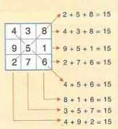
QUADRADOS MÁGICOS

O quadrado da figura ao lado é chamado de quadrado mágico.
Nele, a soma dos números que estão numa linha, numa coluna
ou numa diagonal é sempre a mesma.
Neste, a soma é 15.

Os quadrados mágicos levam os alunos a refletirem, a
raciocinarem e a fazer uso da lógica.

O estudo dos quadrados mágicos é um assunto de fácil abordagem
e que desperta a curiosidade dos alunos.

